estados
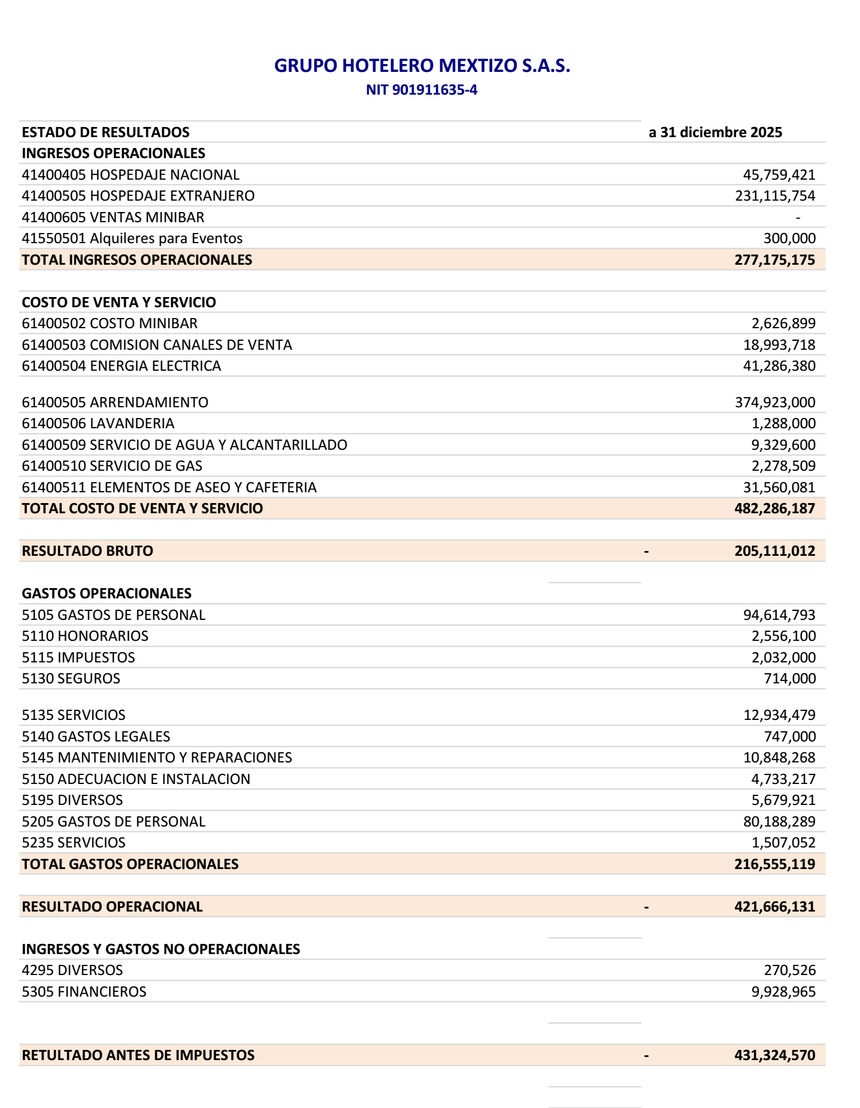
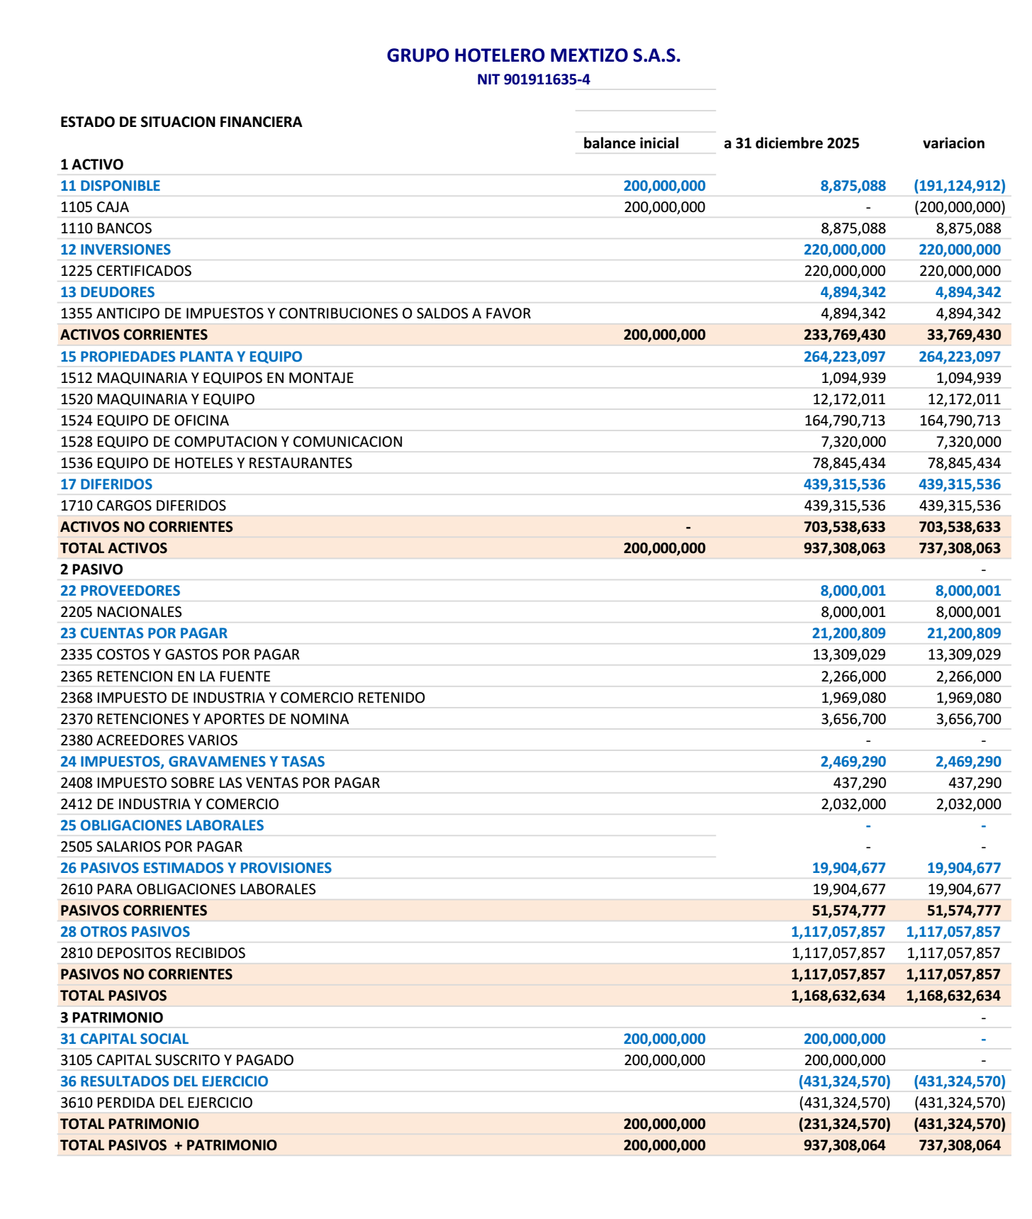
GRUPO HOTELERO MEXTIZO S.A.S. — ESTADO DE RESULTADOS (a 31 diciembre 2025)
Fuente: PDF cargado por el usuario — PATIO CORAO ESTADOS DE RESULTADOS.pdf

INGRESOS OPERACIONALES
Hospedaje Nacional | $45,759,421
Hospedaje Extranjero | $231,115,754
Ventas Minibar | $0
Alquileres para Eventos | $300,000
TOTAL INGRESOS OPERACIONALES | $277,175,175

COSTO DE VENTA Y SERVICIO
Costo Minibar | $2,626,899
Comisión Canales de Venta | $18,993,718
Energía Eléctrica | $41,286,380
Arrendamiento | $374,923,000
Lavandería | $1,288,000
Servicio Agua y Alcantarillado | $9,329,600
Servicio de Gas | $2,278,509
Elementos de Aseo y Cafetería | $31,560,081
TOTAL COSTO DE VENTA Y SERVICIO | $482,286,187

RESULTADO BRUTO | -$205,111,012

GASTOS OPERACIONALES
Gastos de Personal (5105) | $94,614,793
Honorarios | $2,556,100
Impuestos | $2,032,000
Seguros | $714,000
Servicios (5135) | $12,934,479
Gastos Legales | $747,000
Mantenimiento y Reparaciones | $10,848,268
Adecuación e Instalación | $4,733,217
Diversos | $5,679,921
Gastos de Personal (5205) | $80,188,289
Servicios (5235) | $1,507,052
TOTAL GASTOS OPERACIONALES | $216,555,119

RESULTADO OPERACIONAL | -$421,666,131

INGRESOS Y GASTOS NO OPERACIONALES
Diversos (ingreso) | $270,526
Financieros (gasto) | $9,928,965

RESULTADO ANTES DE IMPUESTOS | -$431,324,570

